Hoja1
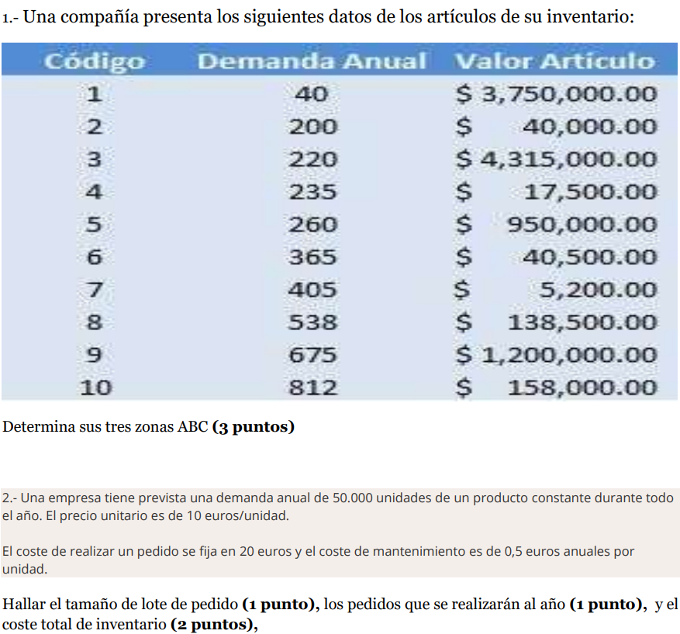
código | Demanda anual | Participación% | consumo anual | Valor artículo | % consumo total | %Acumulado | zona
3 | 220 | 10 | 949300000 | 4315000 | 39.75% | 39.75% | A
9 | 675 | 10 | 810000000 | 1200000 | 33.92% | 73.67%
5 | 260 | 10 | 247000000 | 950000 | 10.34% | 84.01% | B
1 | 40 | 10 | 150000000 | 3750000 | 6.28% | 90.29%
10 | 812 | 10 | 128296000 | 158000 | 5.37% | 95.67%
8 | 538 | 10 | 74513000 | 138500 | 3.12% | 98.79% | C
6 | 365 | 10 | 14782500 | 40500 | 0.62% | 99.40%
2 | 200 | 10 | 8000000 | 40000 | 0.33% | 99.74%
4 | 235 | 10 | 4112500 | 17500 | 0.17% | 99.91%
7 | 405 | 10 | 2106000 | 5200 | 0.09% | 100.00%
Totales | 3750 | 10 | 2388110000 | 10614700 | 100.00% | 100.00%

 |  |  | 7

S= | 20.00 €
C; UNIDADES= | 50000
Ca= | 0.50 €
P= | 10.00 €
CAd= | 500,000.00 €
CP= | 500.00 €
CA= | 500.00 €

Q; UNIDADES | 2000
Pedidos/año= | 25
CT= | 501,000.00 €

